Sheet1
Index | Analog | Smiles | Num Rings | Num Rotatable Bonds | Num Lipinski HB Donor | Num Lipinski HB Acceptor | Mol Wt | LogP | Topological Polar SA | Synthetic Accessibility | Plasma Protein Binding 75%+ | Blood Brain Barrier | Human Intestinal Absorption | Caco-2 Permeability (logPapp) | BCRP Inhibitor | OCT2 inhibitor | Pgp Inhibitors | Block Bile Salt Export Pump | Inhibitors of Cytochrome P450 1A2 | Inhibitors of Cytochrome P450 2C19 | Inhibitors/Substrates of Cytochrome P450 2C9 | Inhibitors/Substrates of Cytochrome P450 3A4 | Activators of Cytochrome P450 3A4 | Inhibitors/Substrates of Cytochrome P450 2D6 | Substrates of Cytochrome P450 2C19 | Activators of Cytochrome P450 2A9 | Acute Oral Toxicity (Mouse, LD50 < 300mg/kg) | Acute Oral Toxicity (Mouse, LD50 < 50mg/kg) | Acute Oral Toxicity (Mouse, LD50 < 5mg/kg) | Acute Oral Toxicity (Rat, LD50 < 300mg/kg) | Acute Oral Toxicity (Rat, LD50 < 50mg/kg) | Acute Oral Toxicity (Rat, LD50 < 5mg/kg) | Activator Alzheimer's amyloid precursor | myocardial damage | Mutagenicity | Induce Phospholipidosis | Carcinogenic Potency (Salmonella Mutagenicity) | Carcinogenic Potency (Mouse) | Cytotoxicity in HEK293 cells - 32 hour | Cytotoxicity in HepG2 cells - 32 hour | Induce genotoxicity in human embryonic kidney cells | Activators of the human pregnane X receptor (PXR) signaling pathway | Differential cytotoxicity (isogenic chicken DT40 cell lines) | Drug Induced Liver Injury | Eye Corrosion | Eye Irritation | Fish Tox (high risk) | hERG Blockers | Mitochondrial Toxicity | Skin Sensitization
000 | 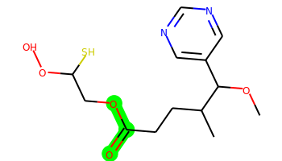 | COC(c1cncnc1)C(C)CCC(=O)OCC(S)OO | 1 | 9 | 1 | 7 | 316.109 | 1.869 | 90.77 | 4.224 | No | Yes | Yes | -4.583 | No | No | No | No | No | No | No | No | No | No | No | No | No | No | No | No | No | No | No | No | No | No | No | No | No | No | Yes | Yes | Yes | Yes | No | No | No | No | No | No
001 | 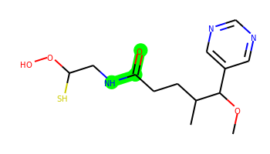 | COC(c1cncnc1)C(C)CCC(=O)NCC(S)OO | 1 | 9 | 2 | 7 | 315.125 | 1.442 | 93.57 | 4.19 | No | No | Yes | -5.313 | No | No | No | No | No | No | No | No | No | No | No | No | No | No | No | No | No | No | No | No | No | No | No | No | No | No | No | Yes | Yes | Yes | No | No | No | No | No | No
002 | 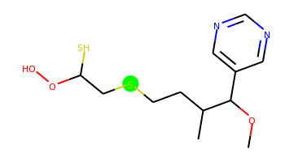 | COC(c1cncnc1)C(C)CCSCC(S)OO | 1 | 9 | 1 | 5 | 304.092 | 2.669 | 64.47 | 4.493 | No | Yes | Yes | -4.584 | No | No | No | No | No | No | No | No | No | No | No | No | No | No | No | Yes | No | No | No | No | No | No | No | No | No | No | No | Yes | Yes | Yes | No | No | No | No | No | No
003 | 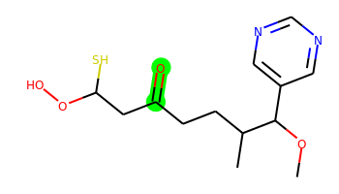 | COC(c1cncnc1)C(C)CCC(=O)CC(S)OO | 1 | 9 | 1 | 6 | 300.114 | 2.285 | 81.54 | 4.341 | No | Yes | Yes | -4.558 | No | No | No | No | No | No | No | No | No | No | No | No | No | No | No | No | No | No | No | No | No | No | No | No | No | No | No | Yes | Yes | Yes | No | No | No | No | No | No
004 | 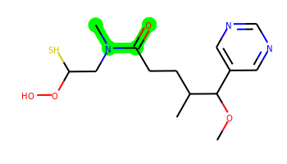 | COC(c1cncnc1)C(C)CCC(=O)N(C)CC(S)OO | 1 | 9 | 1 | 7 | 329.141 | 1.784 | 84.78 | 4.289 | No | Yes | Yes | -4.602 | No | No | No | No | No | No | No | No | No | No | No | No | No | No | No | No | No | No | No | No | No | No | No | No | No | No | No | Yes | Yes | Yes | No | No | No | No | No | No
005 | 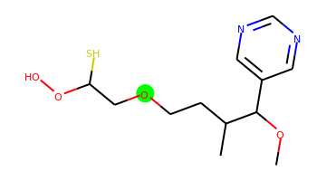 | COC(c1cncnc1)C(C)CCOCC(S)OO | 1 | 9 | 1 | 6 | 288.114 | 1.952 | 73.7 | 4.34 | No | Yes | Yes | -4.563 | No | No | No | No | No | No | No | No | No | No | No | No | No | No | No | No | No | No | No | No | No | No | Yes | No | No | No | No | Yes | Yes | Yes | No | No | No | No | No | No
006 | 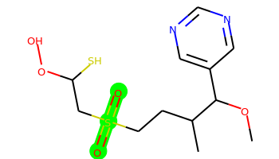 | COC(c1cncnc1)C(C)CCS(=O)(=O)CC(S)OO | 1 | 9 | 1 | 7 | 336.081 | 1.351 | 98.61 | 4.417 | No | No | Yes | -4.657 | No | No | No | No | No | No | No | No | No | No | No | No | No | Yes | No | Yes | No | No | No | No | No | No | No | No | No | No | No | Yes | Yes | Yes | No | No | No | No | No | No
007 | 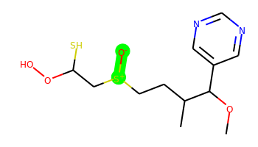 | COC(c1cncnc1)C(C)CC[S+]([O-])CC(S)OO | 1 | 9 | 1 | 6 | 320.086 | 1.684 | 87.53 | 5.23 | No | No | Yes | -4.685 | No | No | No | No | No | No | No | No | No | No | No | No | No | No | No | No | No | No | No | No | No | No | No | No | No | No | No | Yes | Yes | Yes | No | No | No | No | No | No
008 | 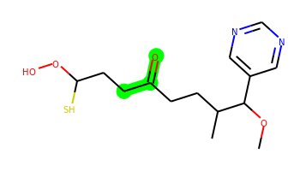 | COC(c1cncnc1)C(C)CCC(=O)CCC(S)OO | 1 | 10 | 1 | 6 | 314.13 | 2.675 | 81.54 | 4.307 | No | Yes | Yes | -4.563 | No | Yes | No | No | No | No | No | No | No | No | No | No | No | No | No | No | No | No | No | No | No | No | No | No | No | No | No | Yes | Yes | Yes | No | No | Yes | No | No | No
009 | 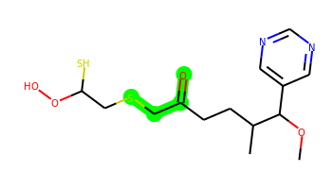 | COC(c1cncnc1)C(C)CCC(=O)CSCC(S)OO | 1 | 11 | 1 | 6 | 346.102 | 2.628 | 81.54 | 4.446 | No | Yes | Yes | -4.619 | No | Yes | No | No | No | No | No | No | No | No | No | No | Yes | No | No | No | No | No | No | No | No | No | No | No | No | No | No | Yes | Yes | Yes | No | No | Yes | No | No | No
010 | 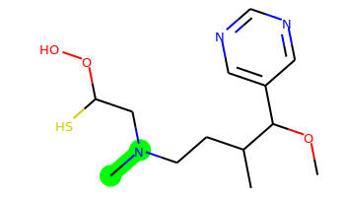 | COC(c1cncnc1)C(C)CCN(C)CC(S)OO | 1 | 9 | 1 | 6 | 301.146 | 1.868 | 67.71 | 4.383 | No | Yes | Yes | -4.574 | No | Yes | No | No | No | No | No | No | No | No | No | No | No | No | No | No | No | No | No | No | No | No | No | No | No | No | No | Yes | Yes | Yes | No | No | No | No | No | No
011 | 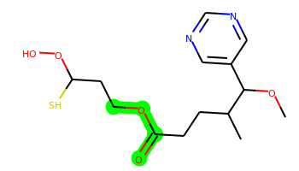 | COC(c1cncnc1)C(C)CCC(=O)OCCC(S)OO | 1 | 10 | 1 | 7 | 330.125 | 2.259 | 90.77 | 4.209 | No | Yes | Yes | -4.611 | No | No | No | No | No | No | No | No | No | No | No | No | No | No | No | No | No | No | No | No | No | No | No | No | No | No | No | Yes | Yes | Yes | No | No | No | No | No | No
012 | 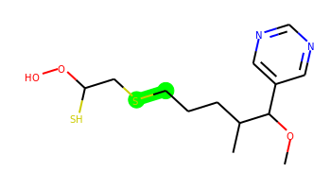 | COC(c1cncnc1)C(C)CCCSCC(S)OO | 1 | 10 | 1 | 5 | 318.107 | 3.059 | 64.47 | 4.402 | No | Yes | Yes | -4.617 | No | Yes | No | No | No | No | No | No | No | No | No | No | No | No | No | Yes | No | No | No | No | No | No | No | No | Yes | No | No | Yes | Yes | Yes | No | No | No | No | No | No
013 | 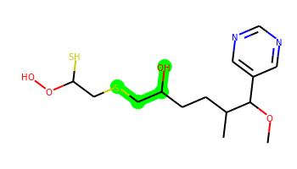 | COC(c1cncnc1)C(C)CCC(O)CSCC(S)OO | 1 | 11 | 2 | 6 | 348.118 | 2.42 | 84.7 | 4.62 | No | No | Yes | -5.192 | No | No | No | No | No | No | No | No | No | No | No | No | No | No | No | No | No | No | No | No | No | No | No | No | No | No | No | Yes | Yes | No | No | No | No | No | No | No
014 | 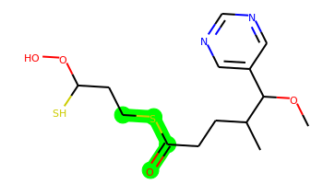 | COC(c1cncnc1)C(C)CCC(=O)SCCC(S)OO | 1 | 10 | 1 | 6 | 346.102 | 2.976 | 81.54 | 4.502 | No | Yes | Yes | -4.617 | No | Yes | No | No | No | No | No | No | No | No | No | No | No | No | No | No | No | No | No | No | No | No | No | No | No | No | No | Yes | Yes | No | No | No | Yes | No | No | No
015 | 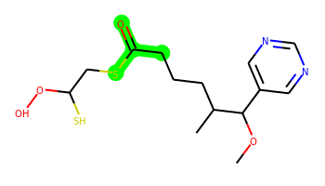 | COC(c1cncnc1)C(C)CCCC(=O)SCC(S)OO | 1 | 10 | 1 | 6 | 346.102 | 2.976 | 81.54 | 4.433 | Yes | Yes | Yes | -4.603 | No | Yes | No | No | No | No | No | No | No | No | No | No | No | No | No | No | No | No | No | No | No | No | No | No | No | No | No | Yes | Yes | No | No | No | Yes | No | No | No
016 | 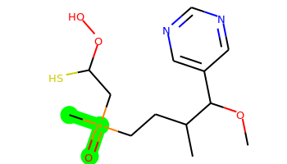 | COC(c1cncnc1)C(C)CCP(C)(=O)CC(S)OO | 1 | 9 | 1 | 6 | 334.112 | 2.929 | 81.54 | 4.921 | No | Yes | Yes | -4.612 | No | No | No | No | No | No | No | No | No | No | No | No | Yes | Yes | No | Yes | No | No | No | No | No | No | No | No | No | No | No | Yes | Yes | Yes | No | No | Yes | No | No | No
017 | 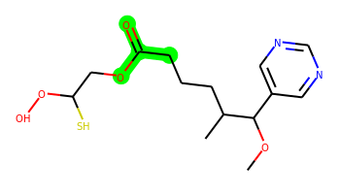 | COC(c1cncnc1)C(C)CCCC(=O)OCC(S)OO | 1 | 10 | 1 | 7 | 330.125 | 2.259 | 90.77 | 4.171 | No | Yes | Yes | -4.597 | No | No | No | No | No | No | No | No | No | No | No | No | No | No | No | No | No | No | No | No | No | No | No | No | No | No | No | Yes | Yes | Yes | No | No | Yes | No | No | No
018 | 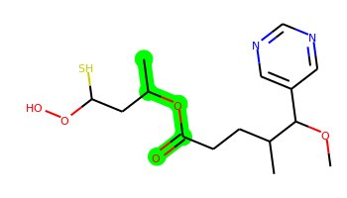 | COC(c1cncnc1)C(C)CCC(=O)OC(C)CC(S)OO | 1 | 10 | 1 | 7 | 344.141 | 2.648 | 90.77 | 4.421 | No | Yes | Yes | -4.541 | No | No | No | No | No | No | No | No | No | No | No | No | No | No | No | No | No | No | No | No | No | No | No | No | No | No | No | Yes | Yes | Yes | No | No | Yes | No | No | No
019 |  | COC(c1cncnc1)C(C)CCC(=S)NCC(S)OO | 1 | 9 | 2 | 6 | 331.102 | 2.243 | 76.5 | 4.586 | No | No | Yes | -5.121 | No | No | No | No | No | No | No | No | No | No | No | No | No | No | No | No | No | No | No | No | No | No | No | No | No | No | No | Yes | Yes | Yes | No | No | No | No | No | No
020 | 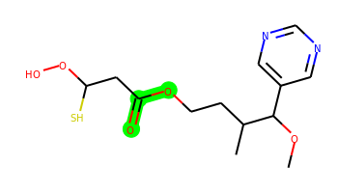 | COC(c1cncnc1)C(C)CCOC(=O)CC(S)OO | 1 | 9 | 1 | 7 | 316.109 | 1.869 | 90.77 | 4.24 | No | Yes | Yes | -4.589 | No | No | No | No | No | No | No | No | No | No | No | No | No | No | No | No | No | No | No | No | No | No | No | No | No | No | Yes | Yes | Yes | Yes | No | No | No | No | No | No
021 | 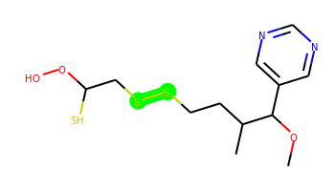 | COC(c1cncnc1)C(C)CCSSCC(S)OO | 1 | 10 | 1 | 5 | 336.064 | 3.317 | 64.47 | 4.639 | No | Yes | Yes | -4.598 | No | Yes | No | No | No | Yes | No | Yes | No | No | No | No | No | No | No | Yes | No | No | No | No | No | No | No | No | No | No | No | Yes | Yes | No | No | No | Yes | No | No | No
022 | 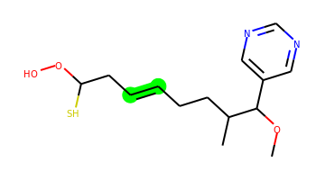 | COC(c1cncnc1)C(C)CCC=CCC(S)OO | 1 | 9 | 1 | 5 | 298.135 | 3.272 | 64.47 | 4.429 | No | Yes | Yes | -4.576 | No | Yes | No | No | No | Yes | No | Yes | No | No | No | No | No | No | No | No | No | No | No | No | No | No | No | No | No | No | Yes | Yes | Yes | No | No | No | No | No | No | No
023 | 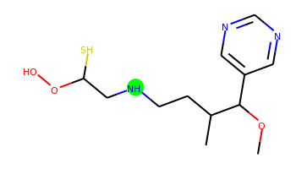 | COC(c1cncnc1)C(C)CCNCC(S)OO | 1 | 9 | 2 | 6 | 287.13 | 1.525 | 76.5 | 4.352 | No | No | Yes | -5.192 | No | No | No | No | No | No | No | No | No | No | No | No | No | No | No | No | No | No | No | No | No | No | No | No | No | No | No | Yes | Yes | Yes | No | No | No | No | No | No
024 | 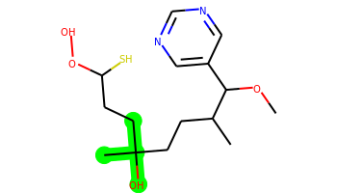 | COC(c1cncnc1)C(C)CCC(C)(O)CCC(S)OO | 1 | 10 | 2 | 6 | 330.161 | 2.857 | 84.7 | 4.621 | No | Yes | Yes | -5.109 | No | No | No | No | No | No | No | No | No | No | No | No | No | No | No | No | No | No | No | No | No | No | No | No | No | No | No | Yes | Yes | No | No | No | No | No | No | No
025 | 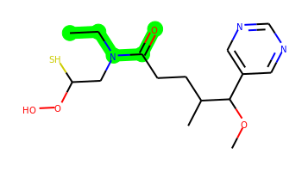 | CCN(CC(S)OO)C(=O)CCC(C)C(OC)c1cncnc1 | 1 | 10 | 1 | 7 | 343.157 | 2.174 | 84.78 | 4.261 | No | Yes | Yes | -4.587 | No | No | No | No | No | No | No | No | No | No | No | No | No | No | No | No | No | No | No | No | No | No | No | No | No | No | No | Yes | Yes | Yes | No | No | No | No | No | No
026 | 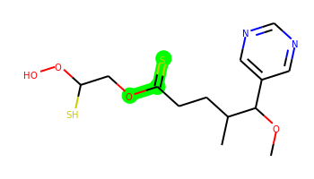 | COC(c1cncnc1)C(C)CCC(=S)OCC(S)OO | 1 | 9 | 1 | 6 | 332.086 | 2.67 | 73.7 | 4.61 | No | Yes | Yes | -4.627 | No | No | No | No | No | Yes | No | No | No | No | No | No | No | No | No | No | No | No | No | No | No | No | No | No | No | No | Yes | Yes | Yes | Yes | No | No | Yes | No | No | No
027 | 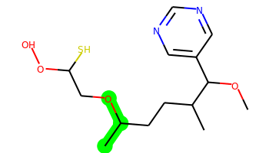 | COC(c1cncnc1)C(C)CCC(C)OCC(S)OO | 1 | 10 | 1 | 6 | 316.146 | 2.731 | 73.7 | 4.535 | No | Yes | Yes | -4.61 | No | Yes | No | No | No | No | No | No | No | No | No | No | No | No | No | No | No | No | No | No | No | No | No | No | No | No | Yes | Yes | Yes | Yes | No | No | No | No | No | No
028 | 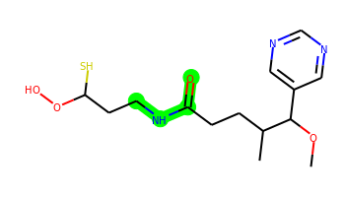 | COC(c1cncnc1)C(C)CCC(=O)NCCC(S)OO | 1 | 10 | 2 | 7 | 329.141 | 1.832 | 93.57 | 4.153 | No | No | Yes | -5.23 | No | No | No | No | No | No | No | No | No | No | No | No | No | No | No | No | No | No | No | No | No | No | No | No | No | No | No | Yes | Yes | Yes | No | No | No | No | No | No
029 | 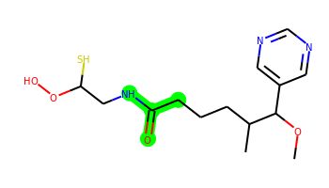 | COC(c1cncnc1)C(C)CCCC(=O)NCC(S)OO | 1 | 10 | 2 | 7 | 329.141 | 1.832 | 93.57 | 4.135 | No | No | Yes | -5.275 | No | No | No | No | No | No | No | No | No | No | No | No | No | No | No | No | No | No | No | No | No | No | No | No | No | No | No | Yes | Yes | Yes | No | No | No | No | No | No
030 | 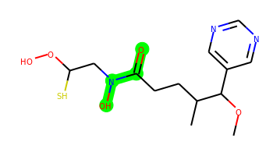 | COC(c1cncnc1)C(C)CCC(=O)N(O)CC(S)OO | 1 | 9 | 2 | 8 | 331.12 | 1.544 | 105.01 | 4.473 | No | Yes | Yes | -5.204 | No | No | No | No | No | No | No | No | No | No | No | No | No | No | No | No | No | No | No | No | No | No | No | No | No | No | No | Yes | No | Yes | No | No | No | No | No | No
031 | 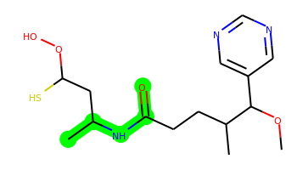 | COC(c1cncnc1)C(C)CCC(=O)NC(C)CC(S)OO | 1 | 10 | 2 | 7 | 343.157 | 2.221 | 93.57 | 4.345 | No | No | Yes | -5.2 | No | No | No | No | No | No | No | No | No | No | No | No | No | No | No | No | No | No | No | No | No | No | No | No | No | No | No | Yes | Yes | Yes | No | No | No | No | No | No
032 |  | COC(c1cncnc1)C(C)CCC(=O)CC(C)CC(S)OO | 1 | 11 | 1 | 6 | 342.161 | 3.311 | 81.54 | 4.519 | Yes | Yes | Yes | -4.587 | No | Yes | No | No | No | No | No | No | No | No | No | No | No | No | No | No | No | No | No | No | No | No | No | No | No | No | No | Yes | Yes | Yes | No | No | Yes | No | No | No
033 | 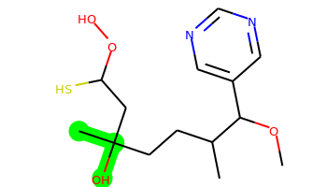 | COC(c1cncnc1)C(C)CCC(C)(O)CC(S)OO | 1 | 9 | 2 | 6 | 316.146 | 2.467 | 84.7 | 4.63 | No | Yes | Yes | -5.117 | No | No | No | No | No | No | No | No | No | No | No | No | No | No | No | No | No | No | No | No | No | No | No | No | No | No | No | Yes | Yes | Yes | No | No | No | No | No | No
034 | 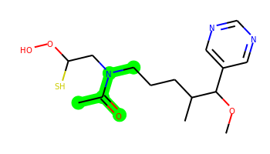 | COC(c1cncnc1)C(C)CCCN(CC(S)OO)C(C)=O | 1 | 10 | 1 | 7 | 343.157 | 2.174 | 84.78 | 4.299 | No | Yes | Yes | -4.609 | No | Yes | No | No | No | No | No | No | No | No | No | No | No | No | No | No | No | No | No | No | No | No | No | No | No | No | No | Yes | Yes | Yes | No | No | No | No | No | No
035 |  | COC(c1cncnc1)C(C)CCC(=O)NOCC(S)OO | 1 | 10 | 2 | 8 | 331.12 | 1.374 | 102.8 | 4.403 | No | No | Yes | -5.31 | No | No | No | No | No | No | No | No | No | No | No | No | No | No | No | No | No | No | No | No | No | No | No | No | No | No | No | Yes | Yes | Yes | No | No | No | No | No | No
036 |  | COC(c1cncnc1)C(C)CCOC(=O)NCC(S)OO | 1 | 9 | 2 | 8 | 331.12 | 1.662 | 102.8 | 4.247 | No | No | No | -5.276 | No | No | No | No | No | No | No | No | No | No | No | No | Yes | Yes | No | No | No | No | No | No | No | No | No | No | No | No | No | Yes | Yes | Yes | No | No | No | No | No | No
037 | 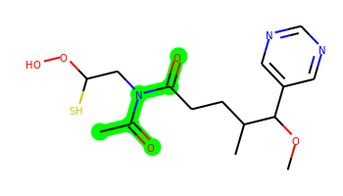 | COC(c1cncnc1)C(C)CCC(=O)N(CC(S)OO)C(C)=O | 1 | 9 | 1 | 8 | 357.136 | 1.701 | 101.85 | 4.421 | No | No | No | -4.921 | No | No | No | No | No | No | No | No | No | No | No | No | No | No | No | No | No | No | No | No | No | No | No | No | No | No | No | Yes | Yes | No | No | No | No | No | No | No
038 | 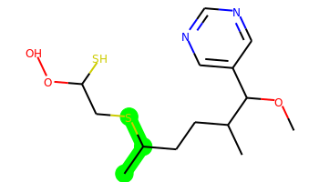 | COC(c1cncnc1)C(C)CCC(C)SCC(S)OO | 1 | 10 | 1 | 5 | 332.123 | 3.448 | 64.47 | 4.652 | No | Yes | Yes | -4.613 | No | Yes | No | No | No | No | No | No | No | No | No | No | No | No | No | No | No | No | No | No | No | No | No | No | Yes | Yes | No | Yes | Yes | No | No | No | No | No | No | No
039 | 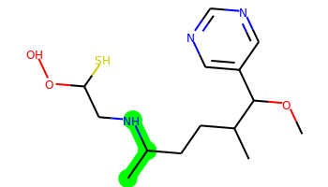 | COC(c1cncnc1)C(C)CCC(C)NCC(S)OO | 1 | 10 | 2 | 6 | 315.162 | 2.304 | 76.5 | 4.442 | No | Yes | Yes | -5.135 | No | Yes | No | No | No | No | No | No | No | No | No | No | No | No | No | No | No | No | No | No | No | No | No | No | No | No | No | Yes | Yes | Yes | No | No | No | No | No | No
040 |  | COC(c1cncnc1)C(C)CCC(S)=NCC(S)OO | 1 | 9 | 1 | 6 | 331.102 | 2.654 | 76.83 | 4.874 | No | Yes | Yes | -5.135 | No | Yes | No | No | No | No | No | No | No | No | No | No | No | No | No | No | No | No | No | No | No | No | No | No | No | No | No | Yes | Yes | Yes | No | No | Yes | No | No | No
041 | 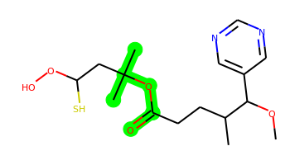 | COC(c1cncnc1)C(C)CCC(=O)OC(C)(C)CC(S)OO | 1 | 10 | 1 | 7 | 358.156 | 3.038 | 90.77 | 4.359 | Yes | Yes | Yes | -4.619 | No | No | No | No | No | No | No | No | No | No | No | No | No | No | No | No | No | No | No | No | No | No | No | No | No | No | No | Yes | Yes | Yes | No | No | No | No | No | No
042 | 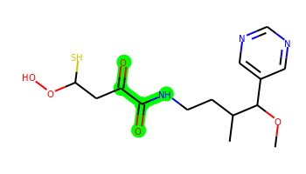 | COC(c1cncnc1)C(C)CCNC(=O)C(=O)CC(S)OO | 1 | 10 | 2 | 8 | 343.12 | 1.011 | 110.64 | 4.338 | No | No | Yes | -5.417 | No | No | No | No | No | No | No | No | No | No | No | No | No | No | No | No | No | No | No | No | No | No | No | No | No | No | No | Yes | No | Yes | No | No | No | No | No | No
043 |  | COC(c1cncnc1)C(C)CCNC(=O)CC(S)OO | 1 | 9 | 2 | 7 | 315.125 | 1.442 | 93.57 | 4.206 | No | No | Yes | -5.335 | No | No | No | No | No | No | No | No | No | No | No | No | No | No | No | No | No | No | No | No | No | No | No | No | No | No | No | Yes | Yes | Yes | No | No | No | No | No | No
044 | 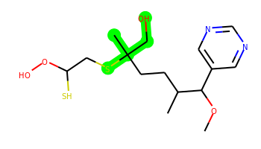 | COC(c1cncnc1)C(C)CCC(C)(CO)SCC(S)OO | 1 | 11 | 2 | 6 | 362.133 | 2.81 | 84.7 | 4.947 | No | No | Yes | -5.173 | No | Yes | No | No | No | No | No | No | No | No | No | No | No | No | No | No | No | No | No | No | No | No | No | No | Yes | No | No | Yes | Yes | No | No | No | No | No | No | No
045 | 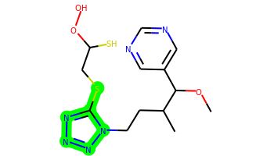 | COC(c1cncnc1)C(C)CCn1nnnc1SCC(S)OO | 2 | 10 | 1 | 9 | 372.104 | 1.715 | 108.07 | 4.407 | No | No | No | -4.744 | No | Yes | No | No | No | No | No | No | No | No | No | No | No | No | No | No | No | No | No | No | No | Yes | No | No | No | Yes | No | Yes | Yes | No | No | No | No | No | No | No
046 |  | COC(c1cncnc1)C(C)CCC(Cl)=NOCC(S)OO | 1 | 10 | 1 | 7 | 349.086 | 2.895 | 86.06 | 4.75 | Yes | No | Yes | -4.6 | No | No | No | No | No | No | No | No | No | No | No | No | No | No | No | No | No | No | No | No | No | No | No | No | Yes | No | Yes | Yes | Yes | No | No | No | No | No | No | No
047 | 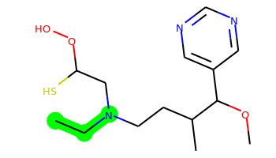 | CCN(CCC(C)C(OC)c1cncnc1)CC(S)OO | 1 | 10 | 1 | 6 | 315.162 | 2.258 | 67.71 | 4.351 | No | Yes | Yes | -4.615 | No | Yes | No | No | No | No | No | No | No | No | No | No | No | No | No | No | No | No | No | No | No | No | No | No | No | No | Yes | Yes | Yes | Yes | No | No | No | No | No | No
048 | 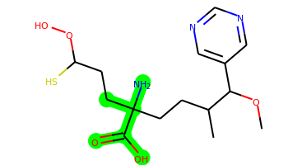 | COC(c1cncnc1)C(C)CCC(N)(CCC(S)OO)C(=O)O | 1 | 11 | 4 | 8 | 359.151 | 1.888 | 127.79 | 4.681 | No | No | No | -5.788 | No | No | No | No | No | No | No | No | No | No | No | No | No | No | No | No | No | No | No | No | No | No | No | No | No | No | No | Yes | No | Yes | No | No | No | No | No | No
049 | 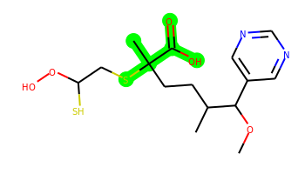 | COC(c1cncnc1)C(C)CCC(C)(SCC(S)OO)C(=O)O | 1 | 11 | 2 | 7 | 376.113 | 2.902 | 101.77 | 4.83 | No | No | No | -5.591 | No | No | No | Yes | No | No | No | No | No | No | No | No | No | No | No | No | No | No | No | No | No | No | No | No | No | No | No | Yes | No | Yes | No | No | No | No | No | No
050 | 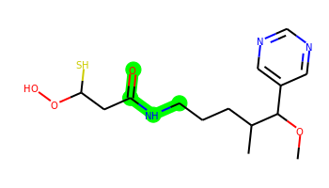 | COC(c1cncnc1)C(C)CCCNC(=O)CC(S)OO | 1 | 10 | 2 | 7 | 329.141 | 1.832 | 93.57 | 4.13 | No | No | Yes | -5.253 | No | No | No | No | No | No | No | No | No | No | No | No | No | No | No | No | No | No | No | No | No | No | No | No | No | No | No | Yes | Yes | Yes | No | No | No | No | No | No
051 | 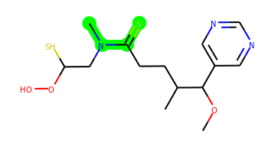 | COC(c1cncnc1)C(C)CCC(=S)N(C)CC(S)OO | 1 | 9 | 1 | 6 | 345.118 | 2.585 | 67.71 | 4.633 | Yes | Yes | Yes | -4.594 | No | Yes | No | No | No | No | No | No | No | Yes | No | No | No | No | No | No | No | No | No | No | No | No | No | No | Yes | No | No | Yes | Yes | Yes | No | No | Yes | No | No | No
052 | 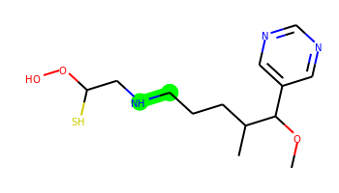 | COC(c1cncnc1)C(C)CCCNCC(S)OO | 1 | 10 | 2 | 6 | 301.146 | 1.915 | 76.5 | 4.257 | No | Yes | Yes | -5.16 | No | No | No | No | No | No | No | No | No | No | No | No | No | No | No | No | No | No | No | No | No | No | No | No | No | No | No | Yes | Yes | No | No | No | No | No | No | No
053 | 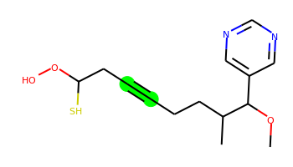 | COC(c1cncnc1)C(C)CCC#CCC(S)OO | 1 | 7 | 1 | 5 | 296.119 | 2.719 | 64.47 | 4.587 | No | Yes | Yes | -4.578 | No | No | No | No | No | No | No | Yes | No | Yes | No | No | No | No | No | No | No | No | No | No | No | No | No | No | No | No | No | Yes | Yes | Yes | No | No | Yes | No | No | No
054 | 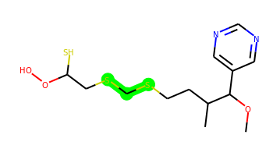 | COC(c1cncnc1)C(C)CCSCSCC(S)OO | 1 | 11 | 1 | 5 | 350.079 | 3.36 | 64.47 | 4.677 | No | Yes | Yes | -4.637 | No | Yes | No | No | No | No | No | No | No | No | No | No | No | No | No | Yes | No | No | No | No | No | No | No | No | No | No | Yes | Yes | Yes | Yes | No | No | Yes | No | No | No
055 | 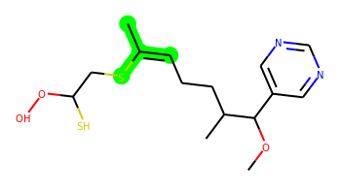 | COC(c1cncnc1)C(C)CCC=C(C)SCC(S)OO | 1 | 10 | 1 | 5 | 344.123 | 3.963 | 64.47 | 4.706 | Yes | Yes | Yes | -4.611 | No | Yes | No | Yes | No | Yes | Yes | Yes | No | No | No | No | No | No | No | No | No | No | No | No | No | No | No | No | Yes | Yes | Yes | Yes | Yes | Yes | No | No | Yes | No | No | No
056 | 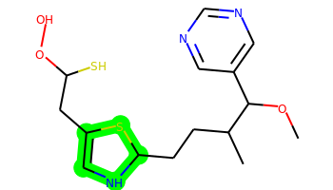 | COC(c1cncnc1)C(C)CCC1NC=C(CC(S)OO)S1 | 2 | 9 | 2 | 6 | 357.118 | 3.22 | 76.5 | 5.165 | Yes | Yes | Yes | -5.157 | No | Yes | No | Yes | No | No | No | Yes | No | Yes | No | No | No | No | No | No | No | No | No | No | No | Yes | No | No | No | No | No | Yes | Yes | Yes | No | No | No | No | No | No
057 |  | COC(c1cncnc1)C(C)CCC(C)CC(S)OO | 1 | 9 | 1 | 5 | 300.151 | 3.352 | 64.47 | 4.474 | Yes | Yes | Yes | -4.543 | No | Yes | No | No | No | No | No | No | No | Yes | No | No | No | No | No | No | No | No | No | No | No | No | No | No | No | No | No | Yes | Yes | No | No | No | No | No | No | No
058 |  | COC(c1cncnc1)C(C)CCN(CC1CC1)CC(S)OO | 2 | 11 | 1 | 6 | 341.177 | 2.648 | 67.71 | 4.348 | No | Yes | Yes | -4.643 | No | Yes | No | No | No | No | No | No | No | No | No | No | No | No | No | No | No | No | No | No | No | Yes | No | No | No | Yes | No | Yes | Yes | No | No | No | Yes | No | No | No
059 |  | COC(c1cncnc1)C(C)CCC(C)(CC(S)OO)SSC | 1 | 11 | 1 | 5 | 378.111 | 4.486 | 64.47 | 5.022 | Yes | Yes | Yes | -4.666 | No | Yes | No | Yes | No | Yes | No | No | No | Yes | Yes | No | No | No | No | No | No | No | No | No | No | No | No | No | Yes | Yes | No | Yes | Yes | No | No | No | Yes | Yes | No | No
060 |  | COC(c1cncnc1)C(C)CCC(C)(C)CC(S)OO | 1 | 9 | 1 | 5 | 314.166 | 3.742 | 64.47 | 4.425 | Yes | Yes | Yes | -4.606 | No | Yes | No | No | No | Yes | No | No | No | Yes | No | No | No | No | No | No | No | No | No | No | No | No | No | No | Yes | Yes | No | Yes | Yes | No | No | No | Yes | No | No | No
061 |  | COC(c1cncnc1)C(C)CCC(C)(Cl)CC(S)OO | 1 | 9 | 1 | 5 | 334.112 | 3.714 | 64.47 | 4.77 | Yes | Yes | Yes | -4.608 | No | Yes | No | No | No | No | No | No | No | Yes | No | No | No | No | No | Yes | No | No | No | No | No | No | No | No | Yes | No | No | Yes | Yes | Yes | No | No | Yes | No | No | No
062 |  | COC(c1cncnc1)C(C)CCN1CCN(CC(S)OO)CC1 | 2 | 9 | 1 | 7 | 356.188 | 1.553 | 70.95 | 4.084 | Yes | Yes | Yes | -4.787 | No | Yes | No | No | No | No | No | No | No | No | No | No | No | No | No | No | No | No | No | No | No | Yes | No | No | No | No | No | Yes | Yes | Yes | No | No | No | Yes | No | No
063 |  | COC(c1cncnc1)C(C)CCc1ccccc1SCC(S)OO | 2 | 10 | 1 | 5 | 380.123 | 4.271 | 64.47 | 4.152 | Yes | Yes | Yes | -4.746 | No | Yes | No | Yes | No | Yes | Yes | Yes | No | Yes | Yes | No | No | No | No | No | No | No | No | No | No | Yes | No | No | Yes | Yes | Yes | Yes | Yes | Yes | No | No | Yes | Yes | No | No

